상품제안서
오르빗 이지 매직 브러쉬형 무선 고데기 | 상품코드: S47038

 |  |  |  |  |  |  | 02-713-8555 | www.synergygift.co.kr
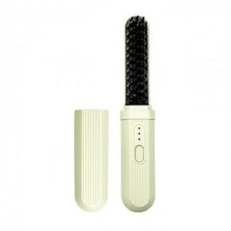

【상세/제작정보】

【인쇄/포장옵션】 | 실크, 레이저 / 포장지포장

【공급단가】 | 수량 | 20~ | 100~ | 300~ | 500~ | 1,000~
*VAT별도 | 단가 | 20,050원 | 18,200원 | 17,500원 | 17,200원 | 16,900원

【상품 URL】 | https://www.synergygift.co.kr:443/src/goods_detail.php?gdno=47038

